테스트 케이스별 결과 화면
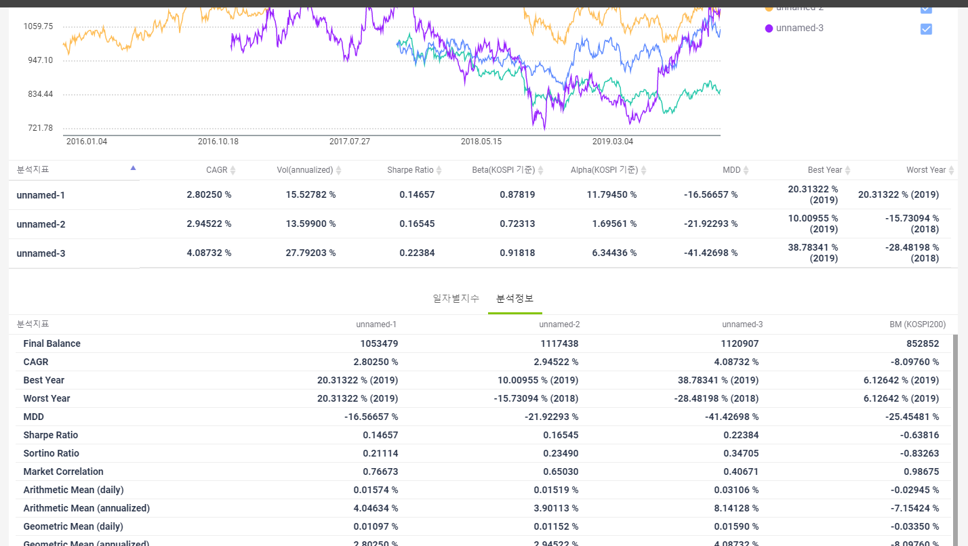
ETP 플랫폼 구축 |  |  |  | 단위테스트 결과서
단위테스트 ID | UT-SIMUL-RESULT-06 | 단위테스트명 | 그룹정보 결과_분석정보
업무구분 | SIMUL | 작성자 | 최병국

1. 분석정보가 시나리오별로 노출되는지 확인한다.

